TDSheet
№ | ФОТО |  | Штрихкод | Наименование | Цвет | Продажная единица, шт. | Кол-во в коробке, шт. | ваша цена со скидкой 15% | заказ
1 | 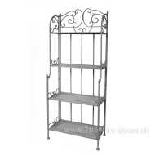 Нет Фото | http://7flowers-decor.ru/upload/1c_catalog/import_files/4606500404230.jpg | 4606500404230 | Декор. стойка (металл), 60х30хН150см | Серый | 1 | 2 | 3250.40
2 | 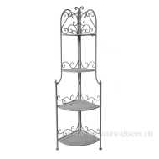 Нет Фото | http://7flowers-decor.ru/upload/1c_catalog/import_files/4606500404247.jpg | 4606500404247 | Декор. стойка (металл), 48х24хН160см | Серый | 1 | 2 | 2267.80
3 | 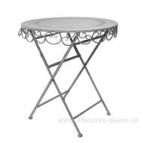 Нет Фото | http://7flowers-decor.ru/upload/1c_catalog/import_files/4606500404254.jpg | 4606500404254 | Декор. стол (металл), 70х70хН75см | Серый | 1 | 1 | 2279.70
4 | 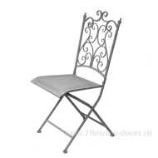 Нет Фото | http://7flowers-decor.ru/upload/1c_catalog/import_files/4606500404261.jpg | 4606500404261 | Декор. стул (металл), 40хН95см | Серый | 1 | 2 | 1700.85
5 | 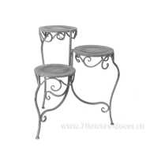 Нет Фото | http://7flowers-decor.ru/upload/1c_catalog/import_files/4606500404285.jpg | 4606500404285 | Декор. подставка (металл), 40хН58см | Серый | 1 | 3 | 1133.90
6 | 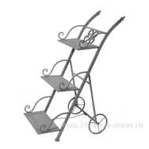 Нет Фото | http://7flowers-decor.ru/upload/1c_catalog/import_files/4606500404292.jpg | 4606500404292 | Декор. стойка (металл), 34х50хН82см | Серый | 1 | 4 | 1575.05
7 | 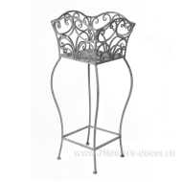 Нет Фото | http://7flowers-decor.ru/upload/1c_catalog/import_files/4606500404308.jpg | 4606500404308 | Декор. подставка (металл) 33хН79см | Серый | 1 | 2 | 1301.35
8 | Нет Фото |  | 4606500404315 | Декор. подставка (металл) 25хН56см | Серый | 1 | 2 | 651.10
9 | 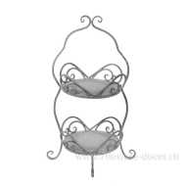 Нет Фото | http://7flowers-decor.ru/upload/1c_catalog/import_files/4606500404322.jpg | 4606500404322 | Декор. подставка (металл), 29хН69см | Серый | 1 | 4 | 869.55
10 | 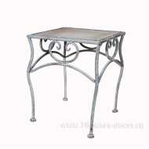 Нет Фото | http://7flowers-decor.ru/upload/1c_catalog/import_files/4606500322893.jpg | 4606500322893 | Декор. подставка (металл) 30х30хН37см | Серый | 1 | 4 | 504.05
11 | Нет Фото | http://7flowers-decor.ru/upload/1c_catalog/import_files/4606500322909.jpg | 4606500322909 | Декор. подставка (металл) 25х25хН31см | Серый | 1 | 4 | 251.60
12 | 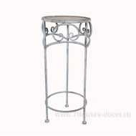 Нет Фото | http://7flowers-decor.ru/upload/1c_catalog/import_files/4606500322923.jpg | 4606500322923 | Декор. стойка (металл) 32х32хН70см | Серый | 1 | 2 | 671.50
13 | Нет Фото | http://7flowers-decor.ru/upload/1c_catalog/import_files/4606500322930.jpg | 4606500322930 | Декор. стойка (металл) 27х27хН60см | Серый | 1 | 2 | 504.05
14 | Нет Фото | http://7flowers-decor.ru/upload/1c_catalog/import_files/4606500322947.jpg | 4606500322947 | Декор. стойка (металл) 22х22хН50см | Серый | 1 | 2 | 335.75
15 | 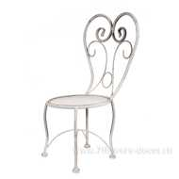 Нет Фото | http://7flowers-decor.ru/upload/1c_catalog/import_files/4606500322954.jpg | 4606500322954 | Декор. подставка (металл), 22х22хН47см | Серый | 1 | 12 | 441.15
16 | 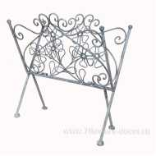 Нет Фото | http://7flowers-decor.ru/upload/1c_catalog/import_files/4606500322961.jpg | 4606500322961 | Декор. подставка (металл) 38х30хН38см |  | 1 | 20 | 704.65
17 | Нет Фото |  | 4606500413904 | Декор. подставка (металл), 43х23хН53см | Серый | 1 | 8 | 566.95

